Sheet1
[제작] S_DC 디자인 프리미엄 젤하드 케이스_트리비얼 애니멀
STI : 02 6673 4900 , Fax : 02 6406 6543
배송주소:
제품명 | [제작] S_DC 디자인 프리미엄 젤하드 케이스_트리비얼 애니멀
이미지 | 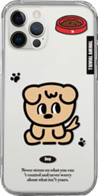 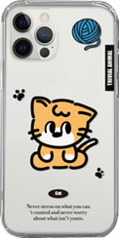 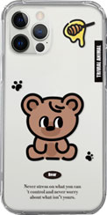 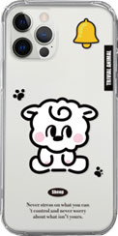 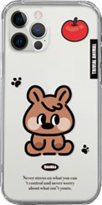 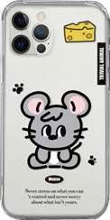
기종/디자인 | 멍돌이 | 냥돌이 | 곰돌이 | 양돌이 | 쿼돌이 | 쥐돌이
아이폰7/8
아이폰X/XS
아이폰11
아이폰11 PRO
아이폰11 PRO MAX
아이폰12 mini
아이폰12/PRO
아이폰12 PRO MAX
아이폰13 mini
아이폰13
아이폰13 PRO
아이폰13 PRO MAX
아이폰14
아이폰14 PLUS
아이폰14 PRO
아이폰14 PRO MAX
아이폰15
아이폰15 PLUS
아이폰15 PRO
아이폰15 PRO MAX
갤럭시S20 FE (G781)
갤럭시S20 (G981)
갤럭시S20플러스 (G986)
갤럭시S20울트라 (G988)
갤럭시S21 (G991)
갤럭시S21플러스 (G996)
갤럭시S21울트라 (G998)
갤럭시S22 (S901)
갤럭시S22플러스 (S906)
갤럭시S22울트라 (S908)
갤럭시S23 FE (S711)
갤럭시S23 (S911)
갤럭시S23플러스 (S916)
갤럭시S23울트라 (S918)
갤럭시S24 (S921)
갤럭시S24플러스 (S926)
갤럭시S24울트라 (S928)
갤럭시노트10 (N971)
갤럭시노트10플러스 (N976)
갤럭시노트20 (N981)
갤럭시노트20울트라 (N986)
갤럭시A31 (A315)
갤럭시A32 LTE (A325)
갤럭시A32 5G (A326)
갤럭시A23 (A235)
갤럭시A33 (A336)
갤럭시A53 (A536)
갤럭시A24 (A245)
갤럭시A34 (A346)
갤럭시A54 (A546)
갤럭시A15 (A155)
갤럭시A25 (A256)
갤럭시A35 (A356)

